Sheet1
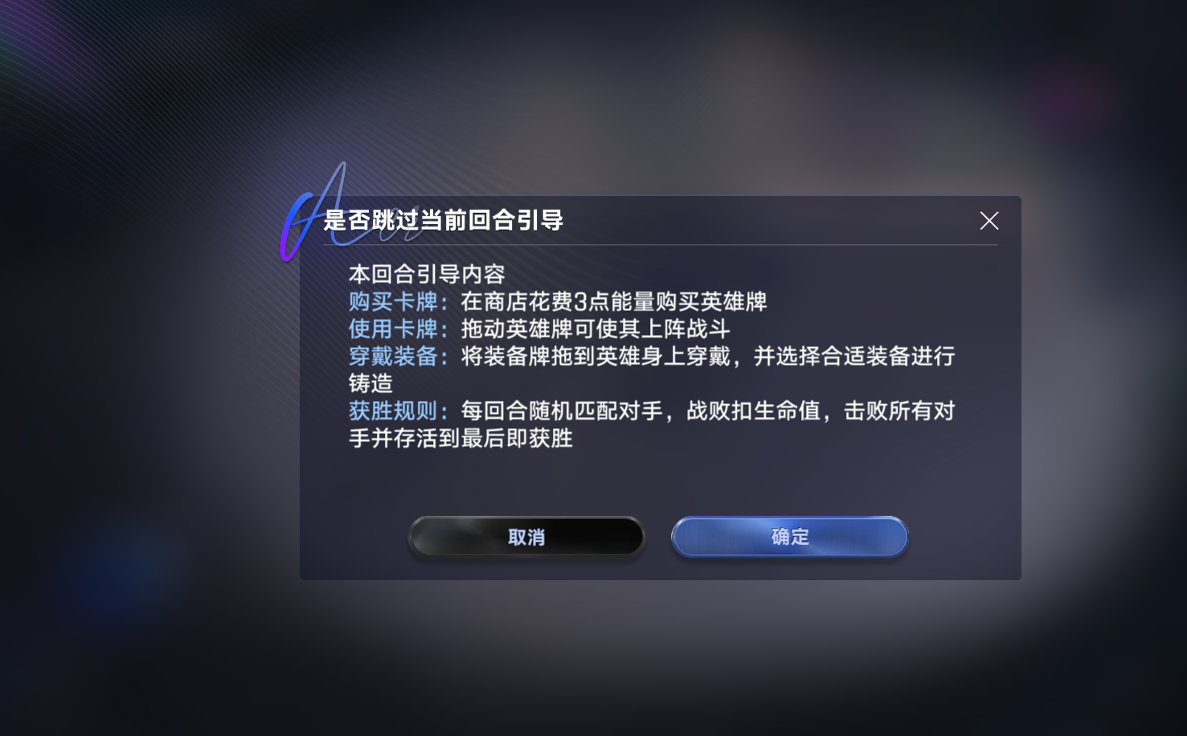
界面 | 描述 | 参考图
初次进入游戏 | 选择教学模式 |  | 跳过引导面板提示
初入万象-选择棋手 | 选择完成教学的棋手并作为完成关卡的奖励
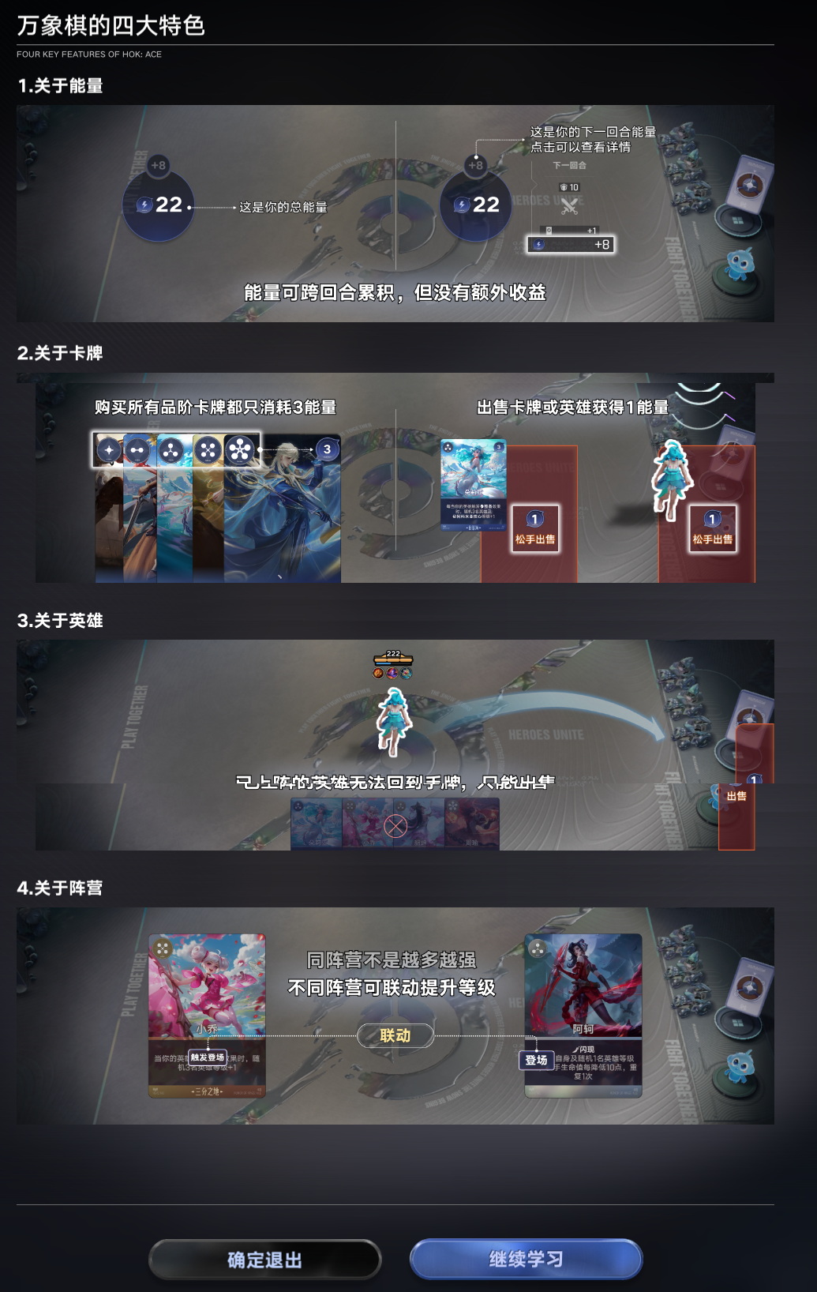
关卡加载
引导关1-英雄合成增加等级 | 初次进入后默认就是第1个引导关-英雄合成增加等级，随后弹出灵宝的语音引导字幕
引导关1-机制教学界面 | 在灵宝语音介绍完后弹出此界面，左右滑动列表展示 |  | 退出教学页面
引导关1-英雄合成增加等级 | 敌方棋手进入棋盘并讲一段话，讲完话后敌方阵容出现
 | 灵宝语音及对应字幕弹出
 | 画面亮度降低，给出卡牌商店按钮提示的小动画
 | 点击按钮后弹出商店UI，高亮框选第一张孙尚香，购买后框选第二张，依次类推后续框选第三张
 | 购买完毕后，给出关闭商店的提示
 | 关闭后框选提示拖动使用第1张卡牌，拖动时有推荐棋盘位置的高亮框
 | 拖动到指定位置后弹出字幕
 | 点击查看卡牌详情提示; 点开详情后说明详情面板信息： 解释牛魔适合摆放位置与定位; 关闭后提示棋子定位
 | 摆放完牛魔之后语音提示提升英雄等级，高亮手牌中最后一张牛魔指向场上的
 | 合成完后，圈出英雄等级并提示(这个可以不做)
 | 教学完提高英雄等级机制后是配套装备与铸造的机制(同略过)
 | 提示点击开战按钮，战斗开始后一句话简要描述战斗型棋手的技能(不是战斗型就不提示了)
 | 结束战斗后语音提示与战斗规则简要教学
引导关2-卡牌效果提升等级 | 经济可保留机制教学，万象棋采用弹出界面的方式来引导玩家而不是常规的镂空对应区域
 | 点击查看经济详情提示，随后点击打开商店提示
 | 棋子星级展示流程
 | 语音提示提升棋手等级->点击打开棋手界面->点击消耗能量购买经验升级棋手->点击屏幕任意位置关闭界面
 | 自动打开商店页->点击刷新->框选依次购买3张英雄牌

